Deploy说明
《Windows10 Docker Tool发布》

1.开启Docker与宿主机的磁盘共享
 | (1)点击右下角状态栏Docker图标，右键选择Settings，打开设置页面
 | (2)Shared Drives 中选择要共享的本地磁盘，点击Apply按钮
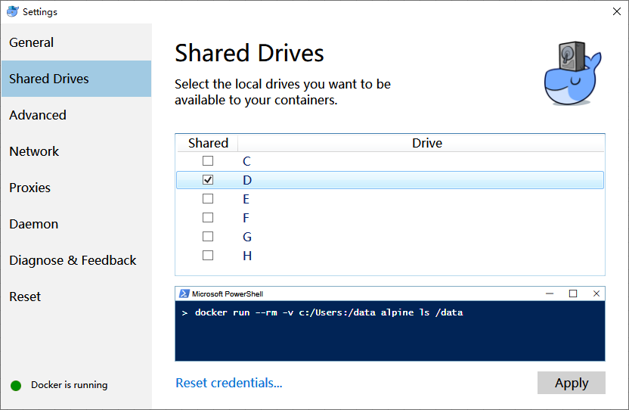

 | PS：如果点击Apply按钮后，选择的共享磁盘的的Checkbox的√消失了的话，可能与登录用户有关系，不能使用Windows账户，需要切换为本地账户，并且有管理员权限才可以。
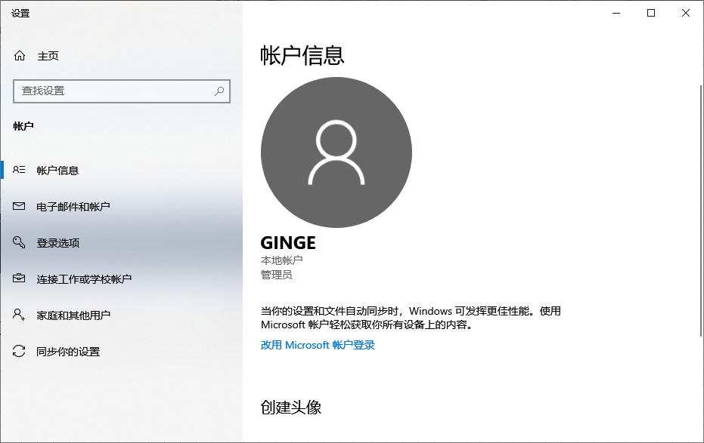

2.Docker安装Mysql
 | (1)建立Mysql持久化映射文件夹
 |  | a.在与Docker共享的磁盘上，建立持久化文件夹（将来Docker的Mysql的数据会在宿主机的这个文件夹里，否则Docker Mysql容器关闭后，数据丢失）
 |  |  | 例如： |  | D:\workspace\docker\mysql
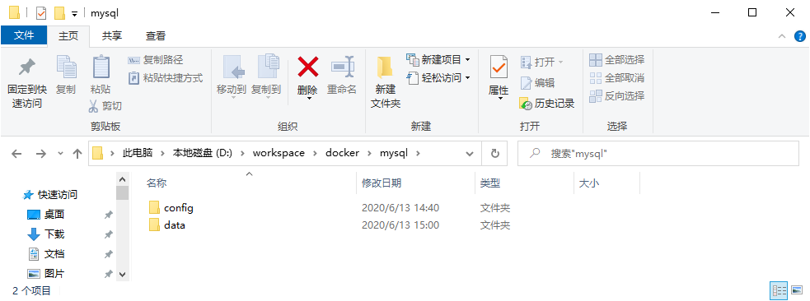

建两个子文件夹

 |  | b. | 在config文件中创建my.cnf文件，内容如下：

 |  |  | [mysqld]
 |  |  | user=mysql
 |  |  | default-storage-engine=INNODB
 |  |  | character-set-server=utf8
 |  |  | [client]
 |  |  | default-character-set=utf8
 |  |  | [mysql]
 |  |  | default-character-set=utf8

 | (2)启动powershell，拉取最新的mysql镜像
 |  |  | docker pull mysql

 | (3)运行mysql容器
 |  |  | docker run -p 3307:3306 --name mysql -e MYSQL_ROOT_PASSWORD=123456 -v /D/workspace/docker/mysql/data:/var/lib/mysql -v /D/workspace/docker/mysql/config:/etc/mysql/conf.d -d mysql:latest

 |  |  | 说明：
 |  |  |  |  | -p 3307:3306 |  | #将宿主机3307端口映射到Docker容器的3306端口 （为了防止跟宿主机上的Mysql 的3306端口冲突，所以使用的3307端口）
 |  |  |  |  | --name mysql |  | #给容器起个名字
 |  |  |  |  | -e MYSQL_ROOT_PASSWORD=123456 |  | #Mysql root用户的密码设定为123456
 |  |  |  |  | -v /D/workspace/docker/mysql/data:/var/lib/mysql |  | #将宿主机的 D:\workspace\docker\mysql\data 文件夹映射给Docker容器 的 /var/lib/mysql 文件夹
 |  |  |  |  | -v /D/workspace/docker/mysql/config:/etc/mysql/conf.d |  | #将宿主机的 D:\workspace\docker\mysql\config 文件夹映射给Docker容器 的 /etc/mysql/conf.d 文件夹
 |  |  |  |  | -d mysql:latest |  | #使用的镜像名：版本

 | (4)授权宿主机可以使用root用户访问mysql

 |  |  | docker exec -it mysql /bin/bash |  |  |  |  |  | #进入Mysql容器 | 如果进不去，可以试试 /bin/sh
 |  |  | mysql -uroot -p |  |  | 看到Enter passworkd：后，输入密码 123456 |  |  | #登录Mysql数据库
 |  |  | alter user 'root'@'%' identified with mysql_native_password by '123456'; |  |  |  |  |  | #授权所有IP地址都可以使用root用户访问数据库
 |  |  | SET GLOBAL log_bin_trust_function_creators = 1; |  |  |  |  |  | #为了避免导入自建函数出错

 |  |  | 在宿主机，使用Workbench验证是否可以访问Docker Mysql
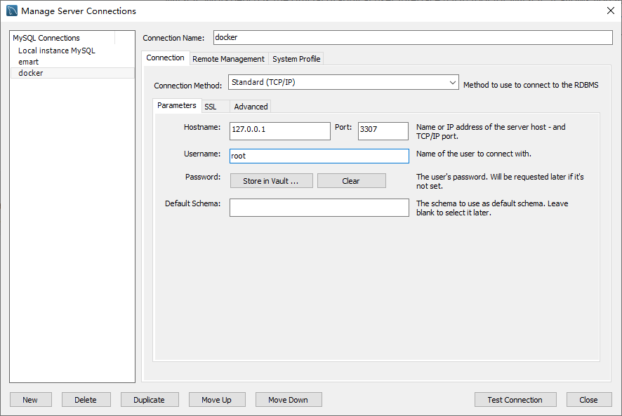
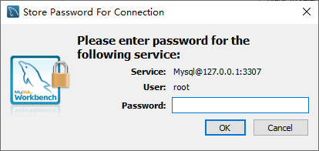

输入123456

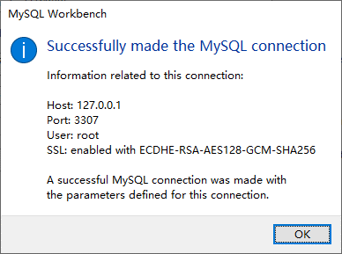

3.Deploy微服务
 | (1)删除已经存在的微服务容器和镜像
 |  | a.如果之前是通过docker compose 进行发布的话，可以cd到docker-compose.yml的文件夹，通过docker compose命令来卸载
 |  |  | docker-compose down

 |  | b.如果之前不是通过docker compse进行发布的话，需要逐一卸载
 |  |  | ①停止运行中微服务容器
 |  |  |  | docker stop (docker ps -q -f name=ms-) |  |  |  | #停止所有容器名以 ms- 开头的容器
 |  |  |  | docker stop (docker ps -q -f name=eureka)
 |  |  |  | docker stop (docker ps -q -f name=zuul)
 |  |  |  | docker stop (docker ps -q -f name=mysql)

 |  |  | ②删除微服务容器
 |  |  |  | docker rm (docker ps -aq -f name=ms-) |  |  |  | #删除所有容器名以 ms- 开头的容器
 |  |  |  | docker rm (docker ps -aq -f name=eureka)
 |  |  |  | docker rm (docker ps -aq -f name=zuul)
 |  |  |  | docker rm (docker ps -aq -f name=mysql)

 |  |  | ③删除微服务的镜像
 |  |  |  | docker rmi (docker images -q --filter=reference='ms-*') |  |  |  | #删除所有镜像名以 ms- 开头的镜像
 |  |  |  | docker rmi (docker images -q --filter=reference='eureka')
 |  |  |  | docker rmi (docker images -q --filter=reference='zuul*')

 |  |  |  | PS: mysql的镜像不要删除

 | (2)使用docker compose 进行Deploy
 |  | a.进入docker-compose.yml的文件夹

 |  | b.使用docker compose命令进行Deploy
 |  |  |  | docker-compose up

